Exemplo de Teste
Exemplo | tem_pelos | tem_perna_curta | tem_focinho_grande | tem_rosto_redondo | abana_o_rabo | sobe_em_arvore
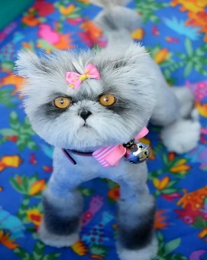 | 0 | 0 | 0 | 1 | 0 | 1

